Hoja 1
 |  | coeficiente Betha | 1
 |  | potencia Armónico en dBm | Potencia Armónico mW | Coeficiente de Bessel practico | Coeficiente de Bessel teorico
0 | J0(B) | -34.73 | 3.37E-04 | 2.71E-01 | 0.76519768375
1 | J1(B) | -42.45 | 5.69E-05 | 1.11E-01 | 0.44005058568
2 | j2(B) | -34.8 | 3.31E-04 | 2.69E-01 | 0.11490348499
3 | j3(B) | -39 | 1.26E-04 | 1.66E-01 | 0.019563353983
4 | j4(B) | -36.54 | 2.22E-04 | 2.20E-01 | 0.0024766389641
5 | j5(B) | -35.39 | 2.89E-04 | 2.51E-01 | 0.00024975773021
6 | j6(B) | -32.52 | 5.60E-04 | 3.49E-01 | 2.0938338002E-05
7 | j7(B) | -44 | 3.98E-05 | 9.31E-02 | 1.5023258174E-06
8 | j8(B) | -33.59 | 4.38E-04 | 3.09E-01 | 9.4223441726E-08
9 | j9(B) | -41.85 | 6.53E-05 | 1.19E-01 | 5.2492501799E-09
 |  | Potencia total | 0.0045909116992 | mW

 | 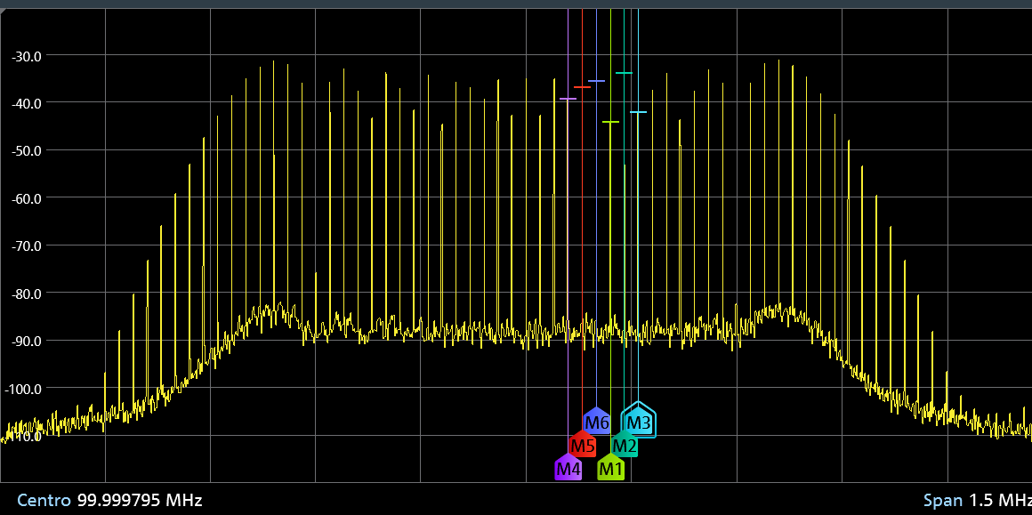

Hoja1
 |  | coeficiente Betha | 2
 |  | potencia Armónico en dBm | Potencia Armónico mW | Coeficiente de Bessel practico | Coeficiente de Bessel teorico
0 | J0(B) | -65 | 3.16E-07 | 1.30E-02 | 0.22389078191
1 | J1(B) | -37 | 2.00E-04 | 3.26E-01 | 0.5767248079
2 | j2(B) | -68.67 | 1.36E-07 | 8.50E-03 | 0.35283420751
3 | j3(B) | -37 | 2.00E-04 | 3.26E-01 | 0.12894324998
4 | j4(B) | -53.89 | 4.08E-06 | 4.66E-02 | 0.033995719808
5 | j5(B) | -37.2 | 1.91E-04 | 3.19E-01 | 0.0070396297559
6 | j6(B) | -45.18 | 3.03E-05 | 1.27E-01 | 0.0012024289718
7 | j7(B) | -38.27 | 1.49E-04 | 2.82E-01 | 0.00017494407487
8 | j8(B) | -40.15 | 9.66E-05 | 2.27E-01 | 2.2179552288E-05
9 | j9(B) | -41.6 | 6.92E-05 | 1.92E-01 | 2.4923434351E-06
 |  | Potencia total | 0.001878077757 | mW

 | 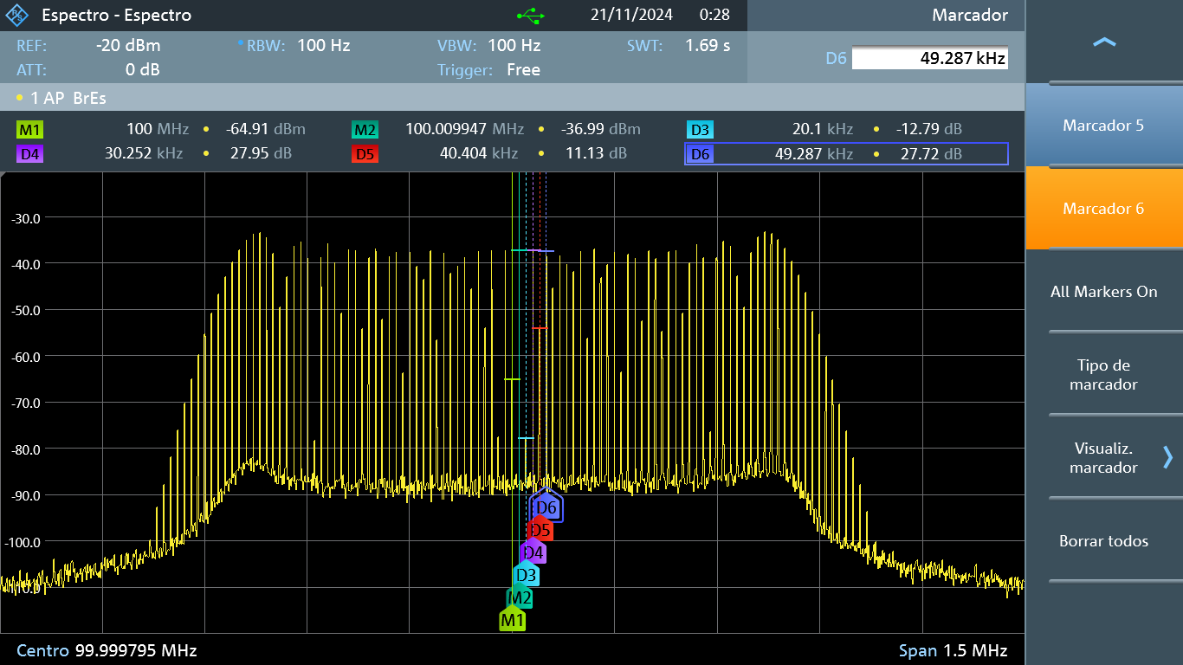

Hoja2
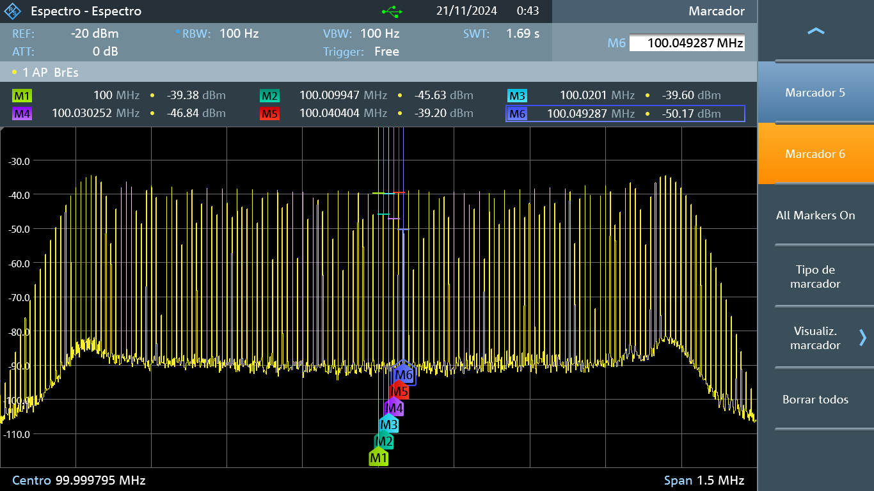
 |  | coeficiente Betha | 3
 |  | potencia Armónico en dBm | Potencia Armónico mW | Coeficiente de Bessel practico | Coeficiente de Bessel teorico
0 | J0(B) | -39.35 | 1.16E-04 | 3.07E-01 | 0.26005195772
1 | J1(B) | -45.67 | 2.71E-05 | 1.48E-01 | 0.33905895827
2 | j2(B) | -39.58 | 1.10E-04 | 2.99E-01 | 0.48609126323
3 | j3(B) | -46.89 | 2.05E-05 | 1.29E-01 | 0.30906286477
4 | j4(B) | -39.19 | 1.21E-04 | 3.12E-01 | 0.13203418393
5 | j5(B) | -50.28 | 9.38E-06 | 8.71E-02 | 0.043028434877
6 | j6(B) | -38.79 | 1.32E-04 | 3.27E-01 | 0.011393932332
7 | j7(B) | -61.92 | 6.43E-07 | 2.28E-02 | 0.0025472944518
8 | j8(B) | -38.74 | 1.34E-04 | 3.29E-01 | 0.00049344177621
9 | j9(B) | -52.6 | 5.50E-06 | 6.67E-02 | 8.4395021309E-05
 |  | Potencia total | 0.0012351982999 | mW

